總表
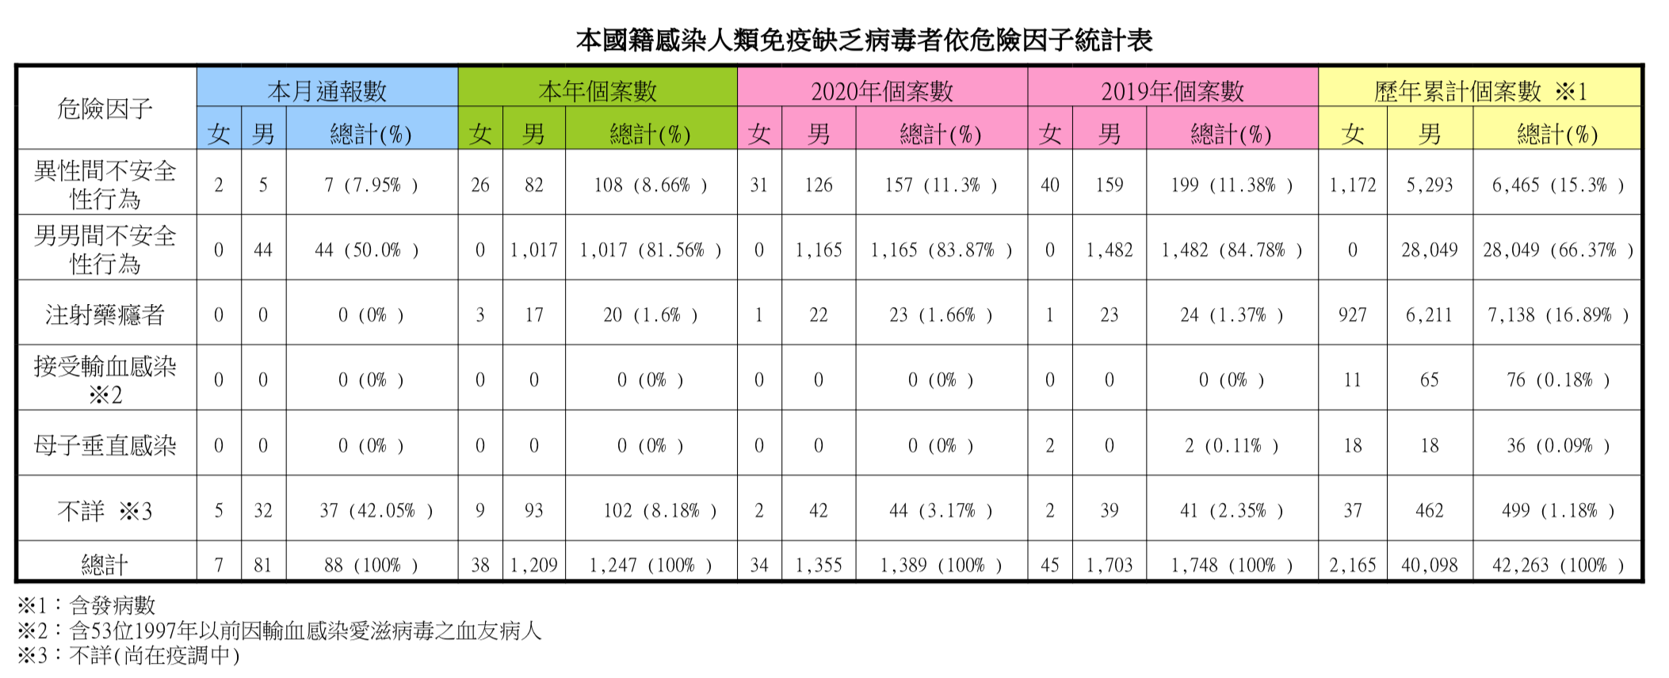
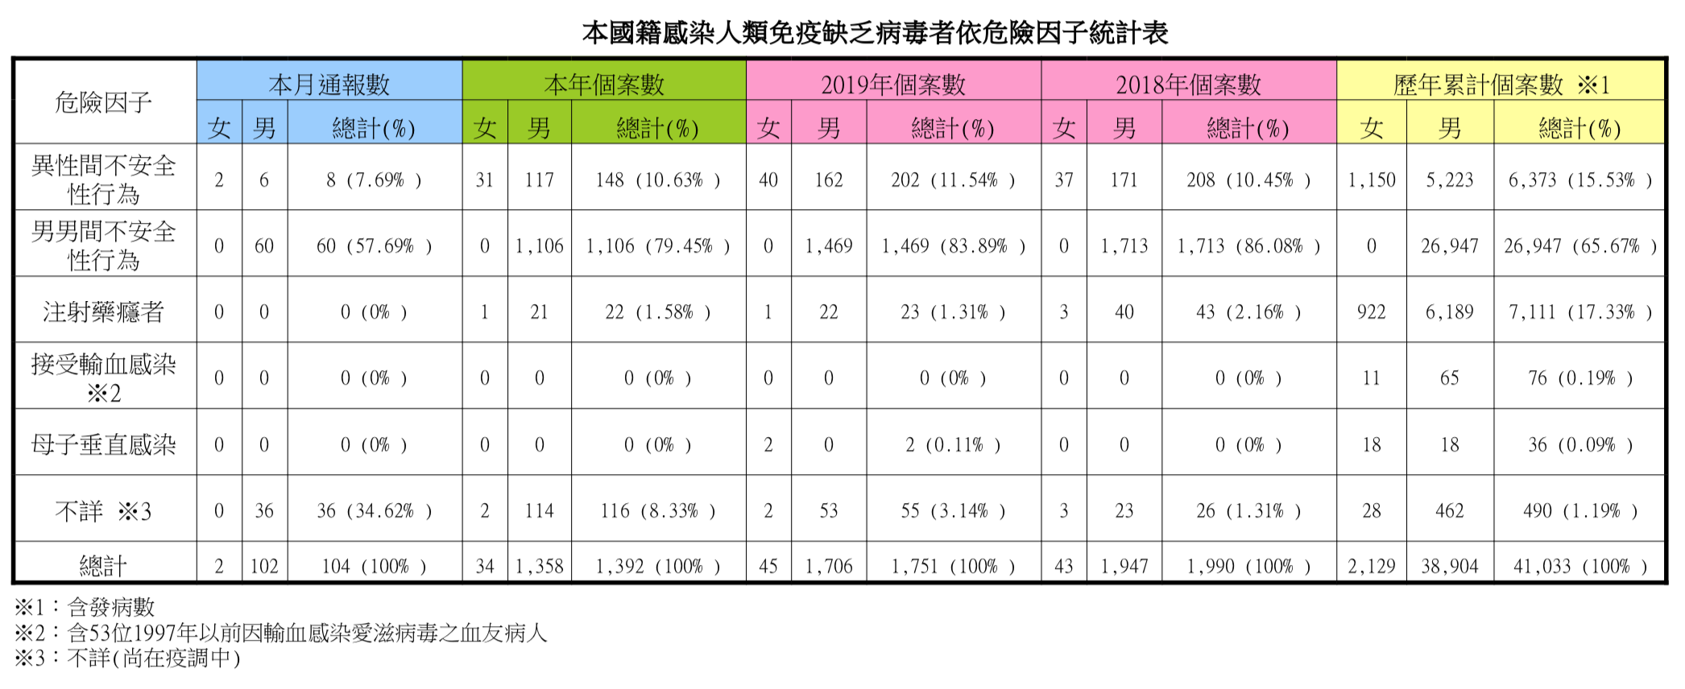
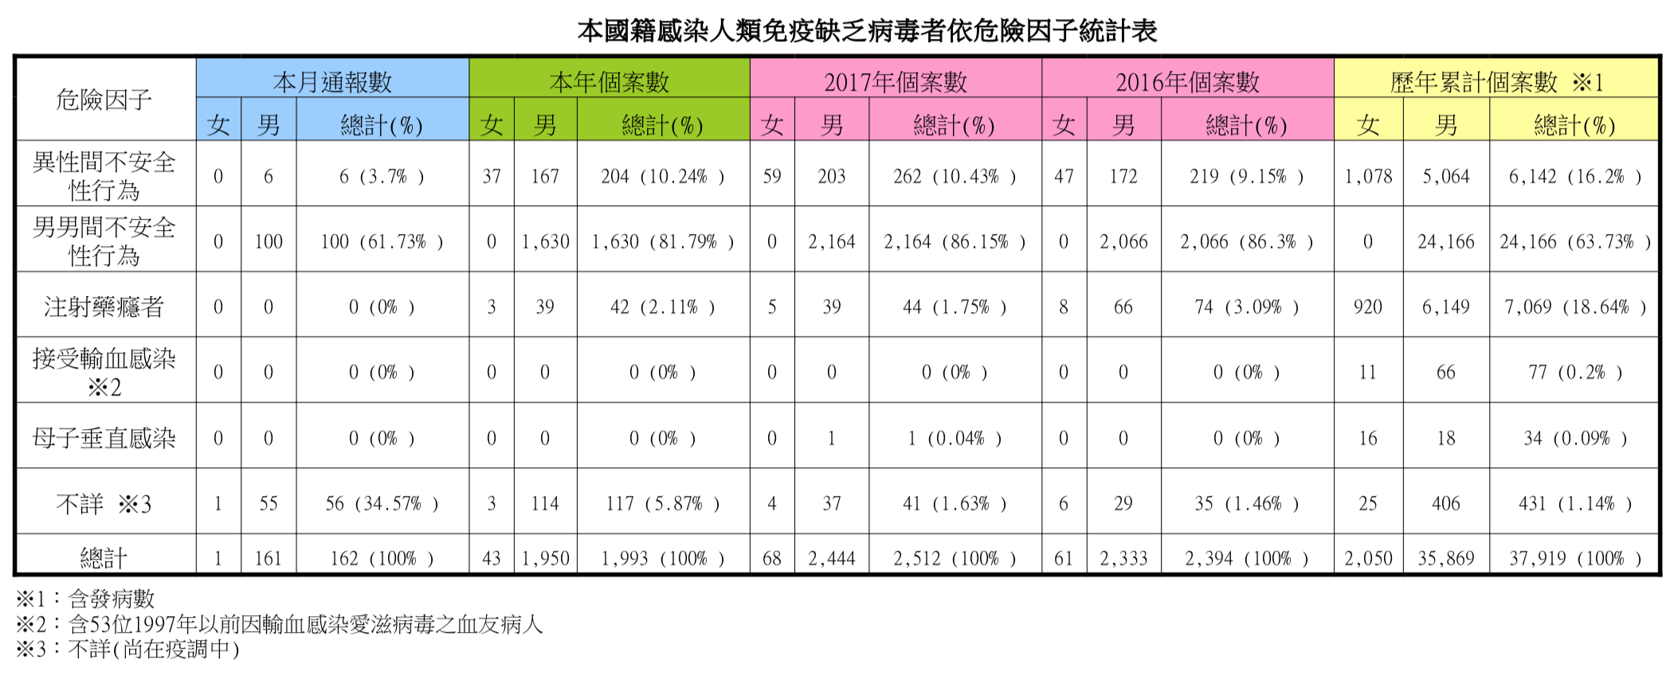
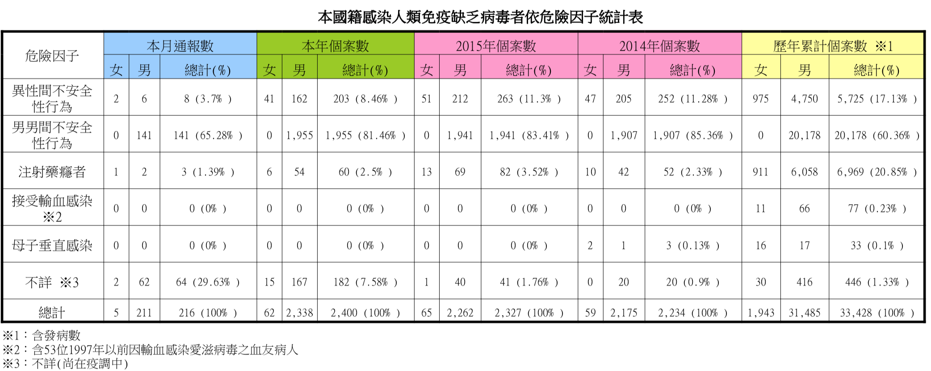
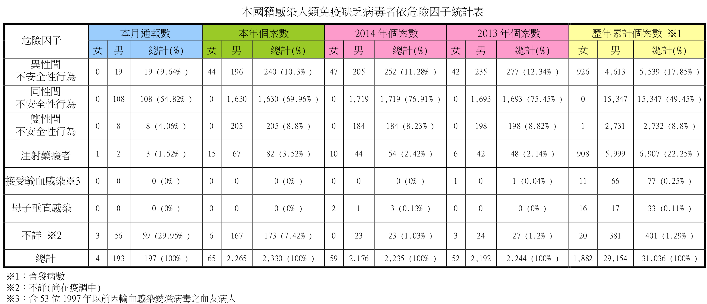

 |  |  |  |  |  |  | https://www.cdc.gov.tw/Category/Page/rCV9N1rGUz9wNr8lggsh2Q
樣本總數 | 年度 | Pr_男男不安全性行為 | Pr_異性不安全性行為 | N_男男不安全性行為 | N_異性不安全性行為 | 占比(PR男同性行為+異性行為)
2224 | 2012 | 66.77% | 13.67% | 1,485 | 304 | 80.44%
2192 | 2013 | 77.24% | 12.64% | 1693 | 277 | 89.87%
2234 | 2014 | 85.36% | 11.28% | 1907 | 252 | 96.64%
2327 | 2015 | 83.41% | 11.30% | 1941 | 263 | 94.71%
2394 | 2016 | 86.30% | 9.15% | 2066 | 219 | 95.45%
2512 | 2017 | 86.15% | 10.43% | 2164 | 262 | 96.58%
1990 | 2018 | 86.08% | 10.45% | 1713 | 208 | 96.53%
1748 | 2019 | 84.78% | 11.38% | 1482 | 199 | 96.17%
1388 | 2020 | 84.08% | 11.17% | 1167 | 155 | 95.24%
1245 | 2021 | 84.58% | 9.80% | 1053 | 122 | 94.38%
1069 | 2022 | 81.85% | 11.13% | 875 | 119 | 92.98%
715 | 202309 | 77.76% | 11.61% | 556 | 83 | 89.37%
研究目的： |  |  | 原始資料來源（衛福部疾管署）：
台灣地區男男性行為與異性性行為是否存在統計顯著差異 |  |  | https://www.cdc.gov.tw/Category/Page/rCV9N1rGUz9wNr8lggsh2Q
1. 男男之間不安全性行為不論比例上或人數上遠超於異性是不爭之事實(假設檢定亦為統計顯著)
2. 2013年度以前之統計“雙性間未計入男男間不安全性行為”且不詳者多為男性，實際上之統計數及占比可能更高
2023年度資料截至9月底, Pr表示族群佔母體數比例, N為族群觀察值個數
t 檢定：兩個母體平均數差的檢定，假設變異數不相等 |  |  |  | t 檢定：兩個母體平均數差的檢定，假設變異數不相等

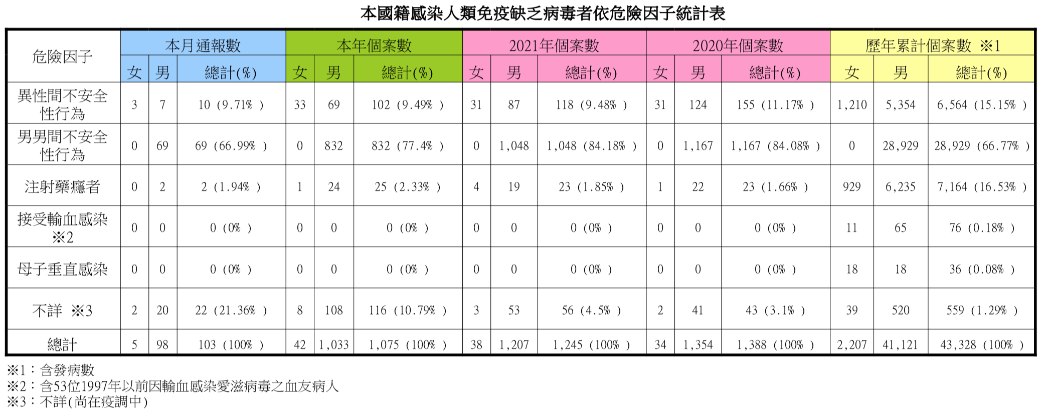
 | Pr_男男不安全性行為 | Pr_異性不安全性行為 |  |  | N_男男不安全性行為 | N_異性不安全性行為
平均數 | 0.82030069069 | 0.11167448969 |  | 平均數 | 1508.5 | 205.25
變異數 | 0.0032446349649 | 0.00014270104317 |  | 變異數 | 254194.63636 | 5065.1136364
觀察值個數 | 12 | 12 |  | 觀察值個數 | 12 | 12
假設的均數差 | 0 |  |  | 假設的均數差 | 0
自由度 | 12 |  |  | 自由度 | 11
t 統計 | 42.177291741 |  |  | t 統計 | 8.8664711986
P(T<=t) 單尾 | 1.0236641463E-14 | *** (1%顯著水準) |  | P(T<=t) 單尾 | 1.2128474858E-06 | *** (1%顯著水準)
臨界值：單尾 | 1.7822875556 |  |  | 臨界值：單尾 | 1.7958848187
P(T<=t) 雙尾 | 2.0473282926E-14 | *** (1%顯著水準) |  | P(T<=t) 雙尾 | 2.4256949716E-06 | *** (1%顯著水準)
臨界值：雙尾 | 2.1788128297 |  |  | 臨界值：雙尾 | 2.2009851601

